Лист1
 |  |  |  |  |  |  |  |  |  |  |  |  |  |  | 1

Опоры дорожных знаков "Г-образные"
СТО 07525912-310-2022

 |  |  |  |  |  |  |  |  |  |  |  |  | лист 1 /2

Заявка №

Наименование организации |  |  |  |  |  |  |  |  |  | дата |  | дд / мм / гггг

Контактные данные
· ФИО и должность;
· сотовый телефон;
· электронная почта.

* Регион эксплуатации, ветровая, снеговая и гололедная нагрузки указываются в соответствии с СП 20.13330.2016 (СНиП 2.01.07-85) Нагрузки и воздействия
** Климатический район указывается в соответствии с ГОСТ 16350–80. Климат СССР
Место монтажа:
· объект (наименование);
· эксплуатационные требования - регион эксплуатации*;
· ветровая нагрузка*;
· снеговая нагрузка*;
· гололедная нагрузка*;
· климатический район**;
· дополнительные требования.
Общие данные

Количество |  |  | шт.

Габарит высоты, м |  |  | - расстояние от нижнего фланца опоры до консоли и/или до центра кронштейна знака

Вылет, м |  |  | - расстояние от геометрической оси стойки опоры до края консоли и/или до центра кронштейна знака

Исполнение |  | - электрифицированная |  |  |  | - не электрифицированная
Подвод питающего кабеля для электрифицированной опоры
 |  | - подземный |  |  |  | - воздушный |  |  | - отсутствует

Для элекрифицированных опор с воздушным подводом кабеля указать высоту подвеса кабеля (м) и максимальное горизонтальное усилие в верхней точке, (кгс).
Дополнительно:

Покрытие |  | - оцинкованная |  |  |  | - окрашенная (эмаль) |  |  | - иное

Толщина покрытия | *цинк |  | мкм |  | *эмаль |  | мкм | *иное |  |  |  |  | мкм

Необходимость сертификата ТР ТС 014 |  | -требуется |  |  |  | - не требуется

Закладной элемент |  | - с закладным элементом |  |  |  | - без закладного элемента |  |  |  |  | - иное

1) Вид закладного элемента (фланцевый/ анкерный/ "Г-образная" консоль / прямая консоль);
2) Характеристики закладного элемента (диаметр трубы ; длина ; положение лючка относительно ......поверхности грунта; прочее);
3) Необходимость метизного комплекта для креплния закладного элемента к опоре;
4) Вид покрытия и толщина (цинк/ битум/ без покрытия).
примечание:

Логистика

Способ доставки |  | - доставка до клиента |  |  |  | - самовывоз

Адрес доставки до клиента:

Графическая схема:

Графическая схема используется для | № п/п | Позиционирование оборудования |  |  | Тип и параметры оборудования
стандартного позиционирования |  |  |  |  | Наименование |  |  |  |  | Размеры, мм Д х Ш х В |  |  |  | Вес, кг
оборудования на опоре |  | высота Н, м |  | вылет L, м
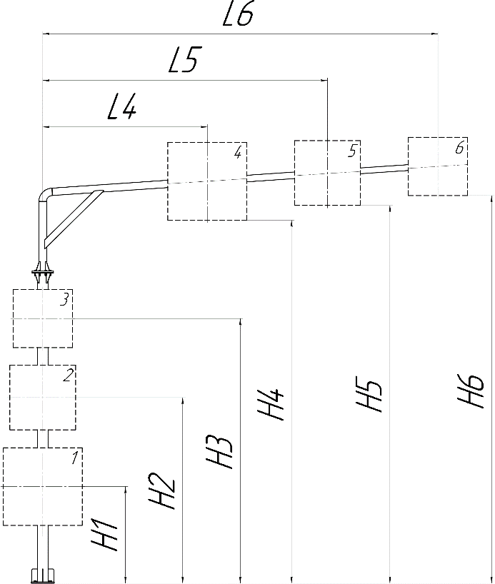
 | 1 |  |  | без вылета

 | 2 |  |  | без вылета

 | 3 |  |  | без вылета

 | 4

 | 5

 | 6

 | Внимание! Размеры H4, H5, H6 до нижнего края оборудования.

Опоры дорожных знаков "Г-образные"
СТО 07525912-310-2022

 |  |  |  |  |  |  |  |  |  |  |  |  | лист 2 /2

Заявка №

Другое:

Дополнительная графическая схема | 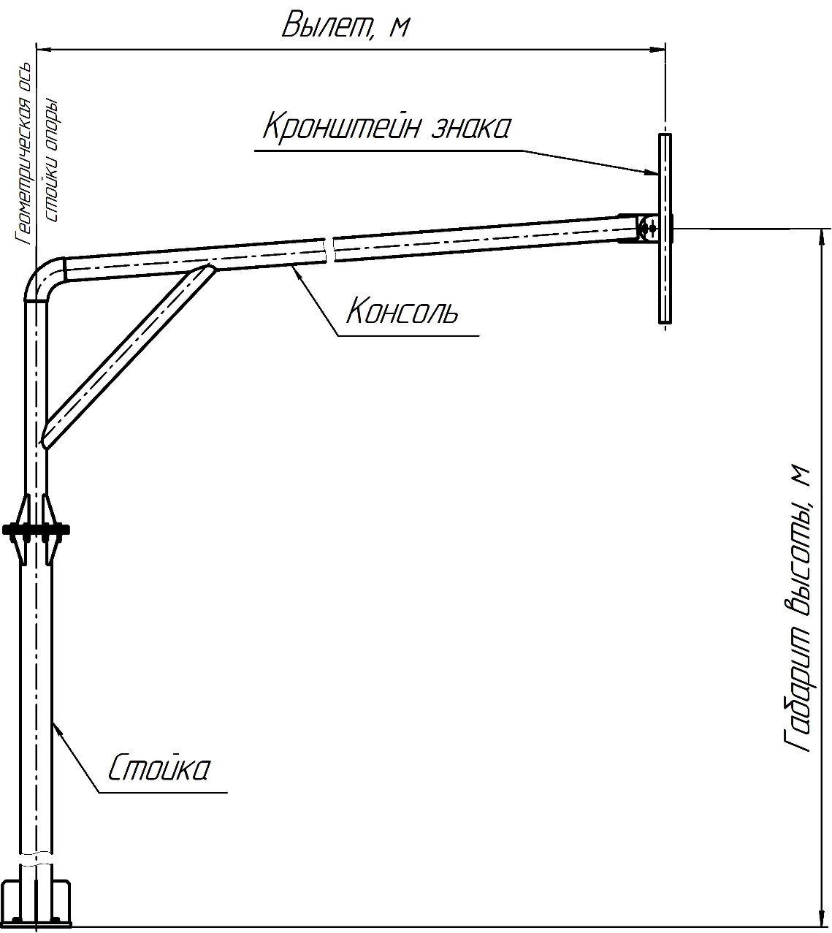 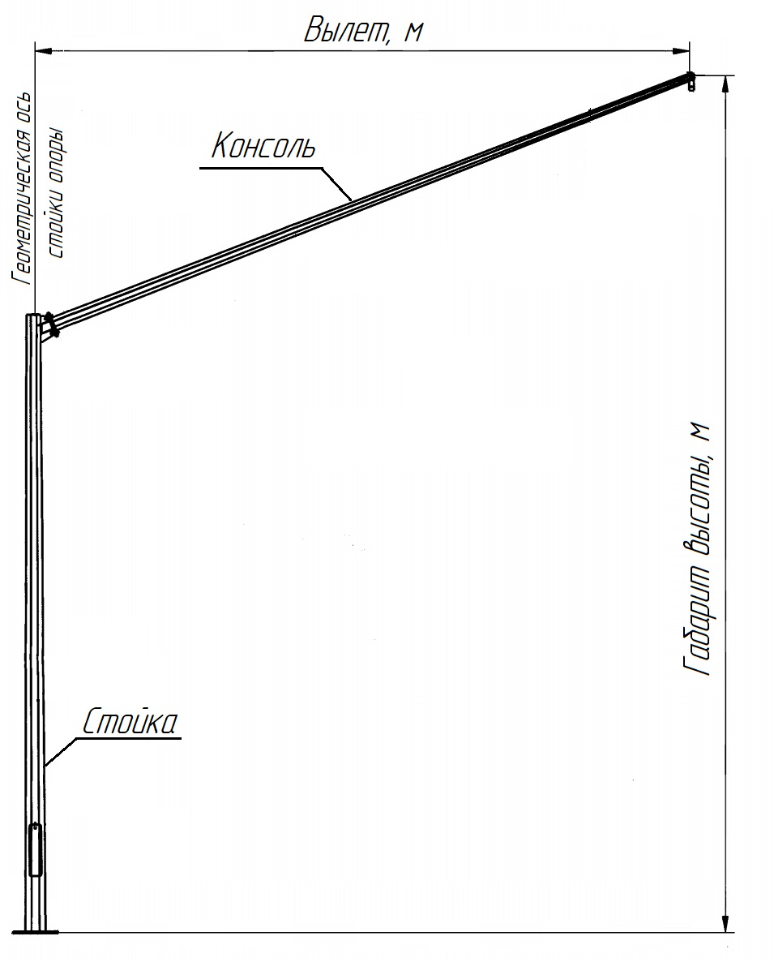
используется для визуального
позиционирования иного оборудования
с произвольным расположением, а так же
для отображения иных параметров.
(заполняется вручную)

